메인
정보 여행 프로그램

로그아웃

예약하기

쿠폰 시트

리뷰 확인

종 료

지도
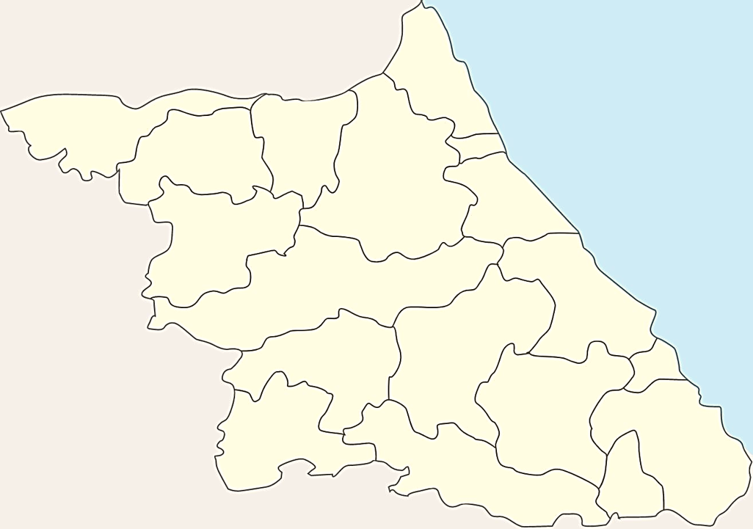
고성군
리스트1 | selection | 리스트2 | selection
삼척시 | 6 |  | 0
강릉시
원주시
동해시
철원군
양구군
정선군
화천군
속초시
태백시
영월군
70.9km
철원군
10,558원
인제군
화천군
55.4km
8,245원
양양군
양구군
춘천시
66.8km
11,547원
인제군
강릉시
고성군
홍천군
속초시
양양군
90.5km
춘천시
15,461원
평창시
홍천군
횡성군
동해시
횡성군
평창시
최적경로계산
33.5km
4,900원
정선군
원주시
삼척시

영월군
태백시

55.4 + 70.9 + 66.8 + 90.5 + 33.5
총 : 317.1km

8,245 + 10,558 + 11,547 + 15,461 + 4,900
총 : 50,711원

디자인
리뷰 | 2 | 리뷰 | 2 | 리뷰 | 2
리뷰 | 5 | 리뷰 | 5 | 리뷰 | 5

